Hoja1

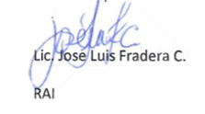
 |  | HOSPITAL DOCENTE SEMMA SANTO DOMINGO
 |  |  | ESTADISTICAS OAI ABRIL-JUNIO |  | Enero-Marzo.2023

 |  |  | RESPONDIDAS
MEDIO | RECIBIDAS | <5 DIAS | EN 5 DIAS | 5> DIAS | RECHAZADAS

SAIP PORTAL | 2 | 1 | 0 | 0 | 1
SAIP FISICA | 0 | 0 | 0
PORTAL 311 | 0 | 0 | 0

TOTALES | 2 | 1 | 0 | 0 | 1

